Vendimi
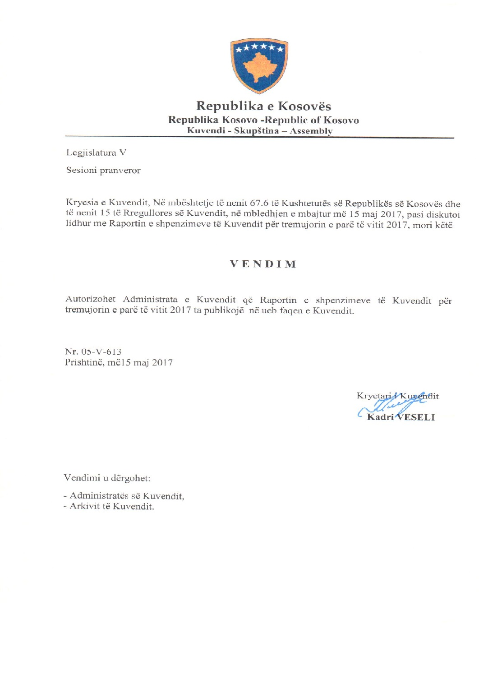

Raporti financiar
Raporti Financiar për TM1 2017

Kodi i Organizatës Buxhetore: 101
Informatat kontaktuese: 038 200 10 557
Sekretari i Kuvendit: Ismet Krasniqi, Ndërtesa e Kuvendit, zyra N-122
Drejtori i Përgjithshëm për Administratë: Emrush Haxhiu, Ndërtesa e Kuvendit, zyra N-224
Drejtori i Drejtorisë për Buxhet dhe Pagesa: Istret Azemi, Ndërtesa e Kuvendit, zyra N-221
27 Prill 2017
1)Hyrje: (Ju lutem paraqitni në formë tekstuale një përmbledhje të zhvillimeve kryesore në buxhetin e organizatës tuaj. Të mos kalohet hapësira e ofruar më poshtë!)

Buxheti i Kuvendit të Republikës së Kosovës, i ndarë sipas Ligjit për Buxhetin e Republikës së Kosovës për vitin 2017 Ligji nr.05/L-125është 9.828.515 €, dhe atë sipas kategorive ekonomike në vijim: Paga dhe mëditje 6.298.756€ ,mallra dhe shërbime 1.748.759, shpenzime komunale 241,000 €, subvencione dhe transfere 140,000 € dhe shpenzime kapitale 1.400.000 €. Në buxhetin e Kuvendit të Republikës së Kosovës pjesën më të madhe të buxhetit e kanë pagat dhe mëditjet me 64.08 % ,mallrat dhe shërbimet me 17.79%, shpenzimet kapitale me 14.24%, shpenzimet komunale me 2.45% si dhe subvencionet dhe transferet me 1.42%
Buxheti tremujor SIMFK është 3.714.142,11€ : Paga dhe meditje 1.458.524,11,mallra dhe sherbime 839.008, shpenzime komunale 91.610 €, subvencione dhe transfere 60.000€, shpenzime kapitale 1.265.000
Nisur nga vleresimi i përgjithshëm, del se niveli i realizimit të buxhetit të Kuvendit të Republikës së Kosovës për tremujorin e pare te vitit 2017 eshte 50,84% e buxhetit tremujor.
Alokimi i fondeve është bërë në bazë të planit të rrjedhës së parasë të përgatitur nga Drejtoria për Buxhet dhe Pagesa në bashkëpunim me Menaxhmentin e Kuvendit. Në këtë raport do të paraqiten në mënyrë të hollësishme shpenzimet e realizuara nga buxheti i Kuvendit për tremujorin e pare te vitit 2017si dhe krahasimi i tyre me periudhën e njëjtë të vitit 2016

2) Përmbledhje për të hyrat dhe kategoritë e veçanta të shpenzimeve:
(Ju lutem paraqitni shkurtimisht ndryshimet kryesore për sa i përket vlerave të parashikuara dhe atyre aktuale për secilën kategori. Të mos kalohet hapësira e ofruar më poshtë).
a) Të hyrat:

b) Pagat dhe mëditjet:

Kategoria e Pagave dhe mëditjeve merr pjese ne buxhetin tremujor SIMFK 1.458.524,11ose me 39,26% në buxhetin e alokuar të Kuvendit , dhe si të tilla janë të ndara në tri Programe Anëtarët e Kuvendit 839.597,56,Administrata e Kuvendit 424.159,00 € ,dhe Stafi mbështetës Politik 136.586 €, shuma e shpenzuar ne ketë kategori per vitin tremujorin e parë vitit 2017 është 1.458.524,11€ ose shprehur në përqindje 100% e buxhetit te ndarë per tremujorin e pare te vitit 2017 ne këtë katgori .

c) Mallra she shërbime:
Kategoria e Mallrave dhe Shërbimeve merr pjesë në buxhetin tremujor SIMFK me 839.008 €se me 22.58% në buxhetin e Kuvendit për tremujorin e pare te vitit 2017 dhe si të tilla janë të ndara në tri Programe Anëtarët e Kuvendit 375.100 €,Administrata e Kuvendit 424.159€ dhe Stafi mbështetës Politik 39.749 .Shkalla e shpenzimit të buxhetit në këtë kategori ekonomike për tremujorin e pare te vitit 2017është 296.037,47€, ose 35,28% krahasuar me buxhetin tremujor SIMFK te Kuvendit ne Mallra dhe sherbime .

d) Shpenzime komunale:

Kategoria e shpenzimeve komunale merr pjesë në buxhetin tremujor SIMFK me 91.610ose me 2.46% në buxhetin e Kuvendit të ndar per tremujorin e pare 2017 SIMFK ,këto fonde janë të ndara në programin Administrata e Kuvendit. Shuma e shpenzuar e buxhetit eshte 76.906,22€ ose 89.95% e buxhetit tremujor ne Komunali.

e) Investimet Kapitale:
Kategoria e Investimeve Kapitale merr pjesë në buxhetin vjetor SIMFK me 1.265.000€ ose me 34,05% në buxhetin e Kuvendit per tremujorin e pare te vitit 2017, këto fonde janë të ndara në programin Administrata e Kuvendit. Shpenzime ne kete kategori per kete tremujor janë 15.361 €, shprehur ne perqindje 1.21% e buxhetit tremujor ne këtë kategori.

f) Subvencionet dhe Transferet:
Kategoria e Subvencioneve dhe transfereve merr pjesë në buxhetin tremujor me 60.000 € ose me 1,61% në buxhetin e Kuvendit SIMFK , këto fonde janë të ndara në programin Anëtarët e Kuvendit. Shkalla e shpenzimit të buxhetit në këtë kategori ekonomike është 41.510€, ose shprehur në përqindje 69.18 % e buxhetit ne kete kategori .

3) Përmbledhje:
Ju lutem, paraqitni shkurtimisht vërejtjet përfundimtare lidhur me buxhetin e institucionit tuaj, apo pikëpamjet për zhvillimet në të ardhmen.

__________________________________

